Tipe Soal Gedung
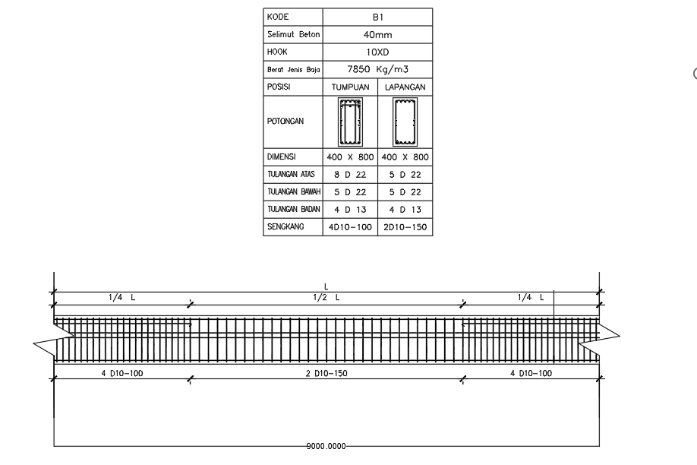
PERHITUNGAN VOLUME TULANGAN BALOK STRUKTUR B1 (SNI 2847:2019 & SNI 2052:2017)
Parameter Struktur | Simbol | Nilai | Satuan | Keterangan / Formula |  | Jenis Tulangan | Diameter (mm) | Luas Penampang (mm²) | Berat Satuan (kg/m)
Lebar Balok | b |  | mm | Dari penampang melintang balok B1 |  | D10 (Sengkang) | 10 |  |  | Perhitungan
Tinggi Balok | h |  | mm | Dari penampang melintang balok B1 |  | D13 (Pinggang) | 13 |  |  | By Gambar
Bentang Bersih Balok | Ln |  | mm | Jarak bersih antar muka kolom |  | D22 (Lentur/Utama) | 22
Panjang Zona Tumpuan Kiri | Lt1 |  | m | 1/4 x Ln (2,25 m) |  | Standar Massa Jenis | 7850 kg/m³ | Formula SNI: | q = 0,006165 * d²
Panjang Zona Lapangan | Llap |  | m | 1/2 x Ln (4,50 m) |  | Referensi SNI | SNI 2052:2017 | Tabel 3 BjTS | Baja Tulangan Sirip
Panjang Zona Tumpuan Kanan | Lt2 |  | m | 1/4 x Ln (2,25 m)
Tebal Selimut Beton | cc | 40.000 | mm | Standar SNI 2847:2019 Pasal 20.6.1.3
Panjang Penjangkaran / Kait | Ld | 400.000 | mm | Standar kait/angkur kolom (>= 12 db)

BAR BENDING SCHEDULE (BBS) - RINCIAN PEMBESIAN BALOK B1 |  |  |  |  |  |  | RINGKASAN METRIK STRUKTUR (KPI)
Posisi Tulangan | Tipe & Bentuk Potongan | Diameter (mm) | Jumlah (n) | Panjang 1 Btg (m) | Total Panjang (m) | Total Berat (kg) | Indikator Kinerja | Nilai Terhitung | Satuan | Evaluasi / Standar SNI
Tul. Atas Menerus | 5 D22 (Kait 2 Sisi: Ld + Ln + Ld) | 22 |  |  |  |  | Total Berat Tulangan | 0.00 | kg | Akumulasi BBS (D10, D13, D22)
Tul. Atas Ekstra Tump. Kiri | 3 D22 (Kait 1 Sisi: Ld + Lt1) | 22 |  |  |  |  | Volume Beton Balok B1 | 0.00 | m³ | Penampang b x h x Ln (bruto)
Tul. Atas Ekstra Tump. Kanan | 3 D22 (Kait 1 Sisi: Ld + Lt2) | 22 |  |  |  |  | Rasio Pembesian Balok |  | kg/m³ | Periksa Desain
Tul. Bawah Menerus | 5 D22 (Kait 2 Sisi: Ld + Ln + Ld) | 22
Tul. Pinggang Sisi Kiri | 2 D13 (Kait 2 Sisi: Ld + Ln + Ld) | 13 |  |  |  |  | CATATAN TEKNIS & KETENTUAN STANDAR SNI
Tul. Pinggang Sisi Kanan | 2 D13 (Kait 2 Sisi: Ld + Ln + Ld) | 13 |  |  |  |  | 1. Tebal selimut beton balok interior nonprategang = 40 mm (SNI 2847:2019 Pasal 20.6.1.3).
Sengkang Tump. Kiri | 4 D10 - 100 (4 Kaki: Luar + Dalam) | 10 |  |  |  |  | 2. Berat nominal baja tulangan dihitung formula SNI 2052:2017: q = 0,006165 x d² (kg/m).
Sengkang Lapangan | 2 D10 - 150 (2 Kaki: Sengkang Luar) | 10 |  |  |  |  | 3. Kait seismik sengkang 135° = min. 6 db (>= 75 mm) sesuai SNI 2847:2019 Pasal 25.3.2.
Sengkang Tump. Kanan | 4 D10 - 100 (4 Kaki: Luar + Dalam) | 10 |  |  |  |  | 4. Rasio pembesian balok gedung tahan gempa normal berkisar 150 - 250 kg/m³ beton.
TOTAL VOLUME BESI BALOK B1 | Semua Posisi Tulangan (SNI) | - | 0 | - | 0.00 | 0.00 | 5. Estimasi pembelian mengacu pada panjang standar batang baja komersial = 12,0 meter.
Diameter Tulangan | Berat Satuan (kg/m) | Total Panjang (m) | Total Berat (kg) | Kebutuhan Batang (12 m) | Pembulatan Order (btg)
D10 (Sengkang)
D13 (Pinggang)
D22 (Lentur/Utama)
TOTAL KEBUTUHAN BESI | - | 0.00 | 0.00 | 0.00 | 0

Tipe Soal Jalan
PERHITUNGAN VOLUME TULANGAN BALOK STRUKTUR B2 (SNI 2847:2019 & SNI 2052:2017)
Parameter Struktur | Simbol | Nilai | Satuan | Keterangan / Formula |  | Jenis Tulangan | Diameter (mm) | Luas Penampang (mm²) | Berat Satuan (kg/m)
Lebar Balok | b |  | mm | Dari penampang melintang balok B2 |  | D10 (Sengkang) | 10 |  |  | Perhitungan
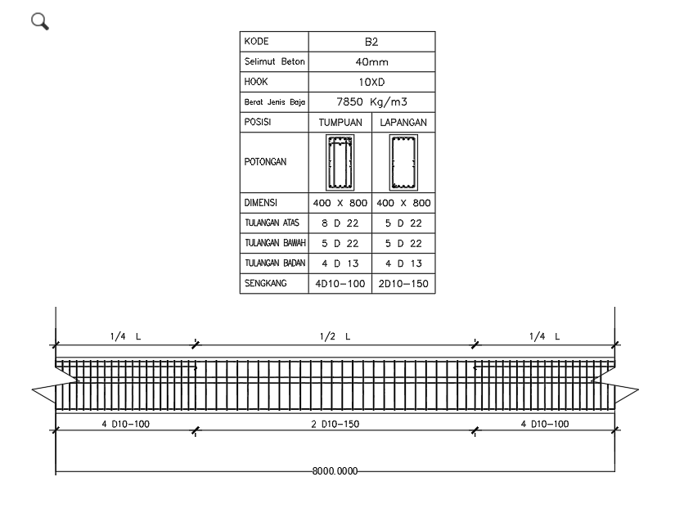
Tinggi Balok | h |  | mm | Dari penampang melintang balok B2 |  | D13 (Pinggang) | 13 |  |  | By Gambar
Bentang Bersih Balok | Ln |  | mm | Jarak bersih antar muka kolom |  | D22 (Lentur/Utama) | 22
Panjang Zona Tumpuan Kiri | Lt1 |  | m | 1/4 x Ln (2,00 m) |  | Standar Massa Jenis | 7850 kg/m³ | Formula SNI: | q = 0,006165 * d²
Panjang Zona Lapangan | Llap |  | m | 1/2 x Ln (4,00 m) |  | Referensi SNI | SNI 2052:2017 | Tabel 3 BjTS | Baja Tulangan Sirip
Panjang Zona Tumpuan Kanan | Lt2 |  | m | 1/4 x Ln (2,00 m)
Tebal Selimut Beton | cc |  | mm | Standar SNI 2847:2019 Pasal 20.6.1.3
Panjang Penjangkaran / Kait | Ld |  | mm | Standar kait/angkur kolom (>= 12 db)

BAR BENDING SCHEDULE (BBS) - RINCIAN PEMBESIAN BALOK B2 |  |  |  |  |  |  | RINGKASAN METRIK STRUKTUR (KPI)
Posisi Tulangan | Tipe & Bentuk Potongan | Diameter (mm) | Jumlah (n) | Panjang 1 Btg (m) | Total Panjang (m) | Total Berat (kg) | Indikator Kinerja | Nilai Terhitung | Satuan | Evaluasi / Standar SNI
Tul. Atas Menerus | 5 D22 (Kait 2 Sisi: Ld + Ln + Ld) | 22 |  |  |  |  | Total Berat Tulangan | 0.00 | kg | Akumulasi BBS (D10, D13, D22)
Tul. Atas Ekstra Tump. Kiri | 3 D22 (Kait 1 Sisi: Ld + Lt1) | 22 |  |  |  |  | Volume Beton Balok B2 | 0.00 | m³ | Penampang b x h x Ln (bruto)
Tul. Atas Ekstra Tump. Kanan | 3 D22 (Kait 1 Sisi: Ld + Lt2) | 22 |  |  |  |  | Rasio Pembesian Balok | #DIV/0! | kg/m³ | #DIV/0!
Tul. Bawah Menerus | 5 D22 (Kait 2 Sisi: Ld + Ln + Ld) | 22
Tul. Pinggang Sisi Kiri | 2 D13 (Kait 2 Sisi: Ld + Ln + Ld) | 13 |  |  |  |  | CATATAN TEKNIS & KETENTUAN STANDAR SNI
Tul. Pinggang Sisi Kanan | 2 D13 (Kait 2 Sisi: Ld + Ln + Ld) | 13 |  |  |  |  | 1. Tebal selimut beton balok interior nonprategang = 40 mm (SNI 2847:2019 Pasal 20.6.1.3).
Sengkang Tump. Kiri | 4 D10 - 100 (4 Kaki: Luar + Dalam) | 10 |  |  |  |  | 2. Berat nominal baja tulangan dihitung formula SNI 2052:2017: q = 0,006165 x d² (kg/m).
Sengkang Lapangan | 2 D10 - 150 (2 Kaki: Sengkang Luar) | 10 |  |  |  |  | 3. Kait seismik sengkang 135° = min. 6 db (>= 75 mm) sesuai SNI 2847:2019 Pasal 25.3.2.
Sengkang Tump. Kanan | 4 D10 - 100 (4 Kaki: Luar + Dalam) | 10 |  |  |  |  | 4. Rasio pembesian balok gedung tahan gempa normal berkisar 150 - 250 kg/m³ beton.
TOTAL VOLUME BESI BALOK B2 | Semua Posisi Tulangan (SNI) | - | 0 | - | 0.00 | 0.00 | 5. Estimasi pembelian mengacu pada panjang standar batang baja komersial = 12,0 meter.
Diameter Tulangan | Berat Satuan (kg/m) | Total Panjang (m) | Total Berat (kg) | Kebutuhan Batang (12 m) | Pembulatan Order (btg)
D10 (Sengkang)
D13 (Pinggang)
D22 (Lentur/Utama)
TOTAL KEBUTUHAN BESI | - | 0.00 | 0.00 | 0.00 | 0

Tipe Soal Embunga
Tipe | PERHITUNGAN VOLUME TULANGAN BALOK STRUKTUR B3 (SNI 2847:2019 & SNI 2052:2017)
 | Parameter Struktur | Simbol | Nilai | Satuan | Keterangan / Formula |  | Jenis Tulangan | Diameter (mm) | Luas Penampang (mm²) | Berat Satuan (kg/m)
 | Lebar Balok | b |  | mm | Dari penampang melintang balok B3 |  | D10 (Sengkang) | 10 |  |  | Perhitungan
 | Tinggi Balok | h |  | mm | Dari penampang melintang balok B3 |  | D13 (Pinggang) | 13 |  |  | By Gambar
 | Bentang Bersih Balok | Ln |  | mm | Jarak bersih antar muka kolom |  | D22 (Lentur/Utama) | 22
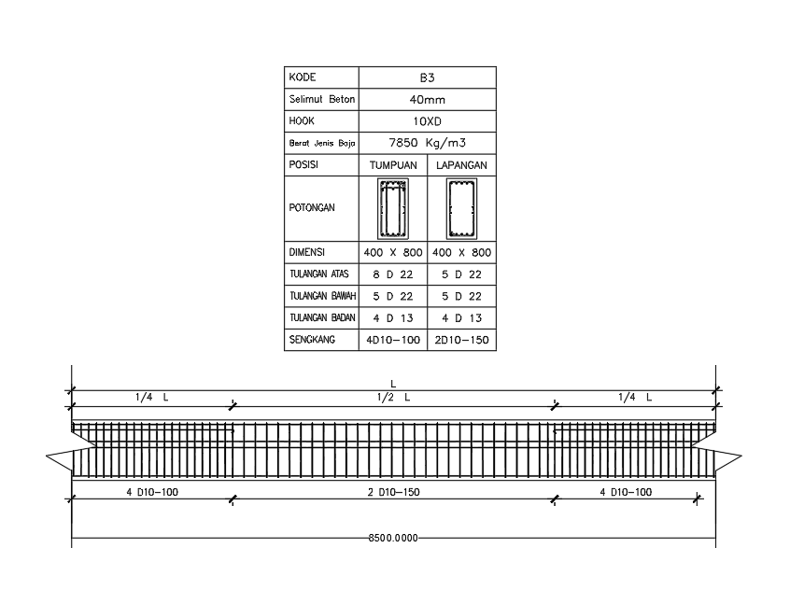
 | Panjang Zona Tumpuan Kiri | Lt1 |  | m | 1/4 x Ln (2,125 m) |  | Standar Massa Jenis | 7850 kg/m³ | Formula SNI: | q = 0,006165 * d²
 | Panjang Zona Lapangan | Llap |  | m | 1/2 x Ln (4,25 m) |  | Referensi SNI | SNI 2052:2017 | Tabel 3 BjTS | Baja Tulangan Sirip
 | Panjang Zona Tumpuan Kanan | Lt2 |  | m | 1/4 x Ln (2,125 m)
 | Tebal Selimut Beton | cc |  | mm | Standar SNI 2847:2019 Pasal 20.6.1.3
 | Panjang Penjangkaran / Kait | Ld |  | mm | Standar kait/angkur kolom (>= 12 db)

 | BAR BENDING SCHEDULE (BBS) - RINCIAN PEMBESIAN BALOK B3 |  |  |  |  |  |  | RINGKASAN METRIK STRUKTUR (KPI)
 | Posisi Tulangan | Tipe & Bentuk Potongan | Diameter (mm) | Jumlah (n) | Panjang 1 Btg (m) | Total Panjang (m) | Total Berat (kg) | Indikator Kinerja | Nilai Terhitung | Satuan | Evaluasi / Standar SNI
 | Tul. Atas Menerus | 5 D22 (Kait 2 Sisi: Ld + Ln + Ld) | 22 |  |  |  |  | Total Berat Tulangan | 0.00 | kg | Akumulasi BBS (D10, D13, D22)
 | Tul. Atas Ekstra Tump. Kiri | 3 D22 (Kait 1 Sisi: Ld + Lt1) | 22 |  |  |  |  | Volume Beton Balok B3 |  | m³ | Penampang b x h x Ln (bruto)
 | Tul. Atas Ekstra Tump. Kanan | 3 D22 (Kait 1 Sisi: Ld + Lt2) | 22 |  |  |  |  | Rasio Pembesian Balok |  | kg/m³ | Periksa Desain
 | Tul. Bawah Menerus | 5 D22 (Kait 2 Sisi: Ld + Ln + Ld) | 22
 | Tul. Pinggang Sisi Kiri | 2 D13 (Kait 2 Sisi: Ld + Ln + Ld) | 13 |  |  |  |  | CATATAN TEKNIS & KETENTUAN STANDAR SNI
 | Tul. Pinggang Sisi Kanan | 2 D13 (Kait 2 Sisi: Ld + Ln + Ld) | 13 |  |  |  |  | 1. Tebal selimut beton balok interior nonprategang = 40 mm (SNI 2847:2019 Pasal 20.6.1.3).
 | Sengkang Tump. Kiri | 4 D10 - 100 (4 Kaki: Luar + Dalam) | 10 |  |  |  |  | 2. Berat nominal baja tulangan dihitung formula SNI 2052:2017: q = 0,006165 x d² (kg/m).
 | Sengkang Lapangan | 2 D10 - 150 (2 Kaki: Sengkang Luar) | 10 |  |  |  |  | 3. Kait seismik sengkang 135° = min. 6 db (>= 75 mm) sesuai SNI 2847:2019 Pasal 25.3.2.
 | Sengkang Tump. Kanan | 4 D10 - 100 (4 Kaki: Luar + Dalam) | 10 |  |  |  |  | 4. Rasio pembesian balok gedung tahan gempa normal berkisar 150 - 250 kg/m³ beton.
 | TOTAL VOLUME BESI BALOK B3 | Semua Posisi Tulangan (SNI) | - | 0 | - | 0.00 | 0.00 | 5. Estimasi pembelian mengacu pada panjang standar batang baja komersial = 12,0 meter.
 | Diameter Tulangan | Berat Satuan (kg/m) | Total Panjang (m) | Total Berat (kg) | Kebutuhan Batang (12 m) | Pembulatan Order (btg)
 | D10 (Sengkang)
 | D13 (Pinggang)
 | D22 (Lentur/Utama)
 | TOTAL KEBUTUHAN BESI | - | 0.00 | 0.00 | 0.00 | 0

